关系图
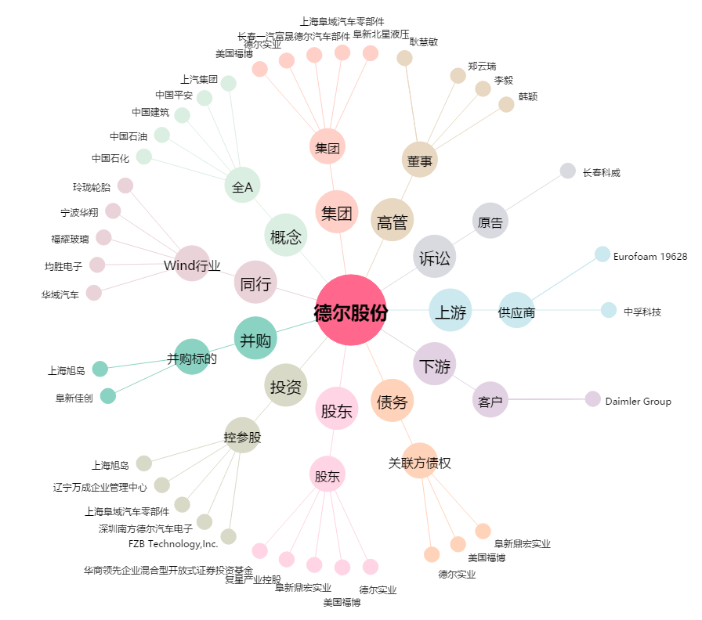
德尔股份[300473.SZ] - 关系概览图

